주주명부
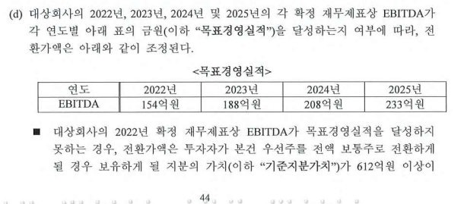
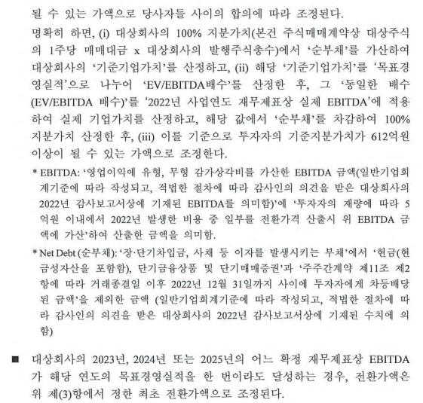
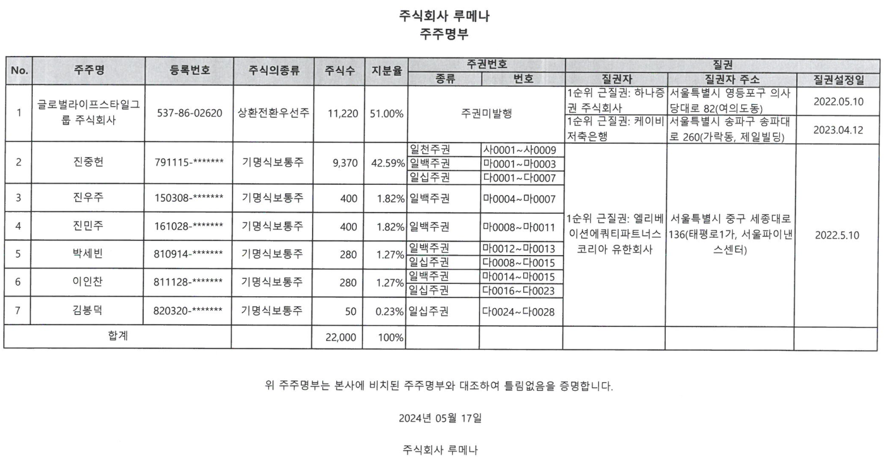
주 주 명 부 |  |  |  |  |  |  |  | 주주명 | 주식수 | 지분율
2024-05-31 |  |  |  |  |  |  |  | 글로벌라이프스타일그룹주식회사 | 11,220 | 51.00
구분 | 주주명 | 소유주식의 종류 | 소유주식수 | 지분율 |  |  |  | 진중헌 | 9,370 | 42.59
 | 글로벌라이프스타일그룹주식회사 | 상환전환우선주 | 11,220 | 51.00% | 보통주 | 10,780 |  | 진우주 | 400 | 1.82
 | 진중헌 | 보통주 | 9,370 | 42.59% | 우선주 | 11,220 |  | 진민주 | 400 | 1.82
 | 진우주 | 보통주 | 400 | 1.82% |  |  |  | 박세빈 | 280 | 1.27
 | 진민주 | 보통주 | 400 | 1.82% |  |  |  | 이인찬 | 280 | 1.27
 | 박세빈 | 보통주 | 280 | 1.27% |  |  |  | 김봉덕 | 50 | 0.23
 | 이인찬 | 보통주 | 280 | 1.27%
 | 김봉덕 | 보통주 | 50 | 0.23%

 |  |  |  |  |  |  |  | 합 계 | 22,000 | 100.00

 |  |  |  |  |  |  |  | 종류 | 주식수 | 지분율
 |  |  |  |  |  |  |  | 보통주 | 10,780 | 49.00
 |  |  |  |  |  |  |  | 우선주 | 11,220 | 51.00
 |  |  |  |  |  |  |  | 합 계 | 22,000 | 100.00

합 계 |  |  | 22,000 | 100.00%

최종등기일자 | 보통주 | RCPS | 합계 | 검증
2022-08-30 | 10,780 | 11,220 | 22,000 | TRUE

보통주 | 10,780
우선주 | 11,220

리픽싱

발행주식총수 | 22,000
펀드 보유주식수 | 11,220
주당 매매대금 | 5,454,545
총 지분가치 | 120,000,000,000
지분가치 | 61,200,000,000
순부채 | (2,103,995,900)
기준기업가치 | 117,896,004,100 | = 총 지분가치 + 순부채
목표경영실적 | 15,400,000,000
22년 기준 EV/EBITDA | 7.656x

순부채 산정내역
단기차입금 | 19,066,830,876
유동성장기부채 | 427,760,000
장기사채 | -
장기차입금 | -
금융리스부채 | -
기타재무부채 | -
현금및현금등가물 | 7,096,060,069
단기금융상품 | 10,161
단기매매증권 | 502,514,706
2022년 배당금 | 14,000,001,840
순부채 | (2,103,995,900)

EBITDA 산정내역 | 2022-12-31
영업이익 | 8,729,070,637
감가상각비 | 899,365,705
무형자산상각비 | 120,390,649 |  |  |  |  |  | 자 본 변 동 표
EBITDA | 9,748,826,991 |  |  |  |  |  | 제10기 : 2023년 1월 1일부터 2023년 12월 31일까지 제9기 : 2022년 1월 1일부터 2022년 12월 31일까지
 |  |  |  |  |  |  | 주식회사 루메나 (단위 : 원)
2022년 기준 기업가치 | 117,896,004,100
가치배수를 이용한 기업가치 | 74,632,970,578 | 63.3% |  |  |  |  | 과 목 | 자 본 금 | 이익잉여금 | 총 계
순부채 | (2,103,995,900) |  |  |  |  |  | 2022. 1. 1(보고금액) | 110,000,000 | 27,849,489,849 | 27,959,489,849
지분가치 | 76,736,966,478 |  |  |  |  |  | 당기순이익 |  | 3,515,755,874 | 3,515,755,874
투자자 지분가치 | 39,135,852,904 |  |  |  |  |  | 현금배당 |  | (14,000,001,840) | (14,000,001,840)
투자자의 목표 지분가치 | 61,200,000,000 |  |  |  |  |  | 2022.12.31(전기말) | 110,000,000 | 17,365,243,883 | 17,475,243,883
 |  |  |  |  |  |  | 2023. 1. 1(보고금액) | 110,000,000 | 17,365,243,883 | 17,475,243,883
투자자 지분 | 11,220 | 51% |  |  |  |  | 당기순이익 |  | 2,283,925,969 | 2,283,925,969
그 외 | 10,780 | 49% |  |  |  |  | 현금배당 |  | (5,116,920,860) | (5,116,920,860)
 |  |  |  |  |  |  | 2023.12.31(당기말) | 110,000,000 | 14,532,248,992 | 14,642,248,992
그 외 투자자의 지분가치 | 15,536,966,478 | 20.25% | 10,780
투자자의 목표지분가치 | 61,200,000,000 | 79.75% | 42,462

목표지분가치 확보를 위한 주식수 | 42,462
주당 단가 | 1,441,277 | = 행사가격

전환 가정 시 총 주식수 | 53,242

계약

Multiple_new
 | 2023-12-31 | 세탁기, 자동차, 에어컨 및 LCD 부품 | 물걸레 로봇청소기, 흡입형 로봇청소기 | 창문형에어컨,석유스토브 | 일반목적용 기계제조업 | 적외선 가열 조리기 | 전자렌지용 MOTOR 및 냉장고용 TIMER | 레인지후드, 빌트인 기기 등 | 김치냉장고, 에어컨, 냉장고, 에어가전, 세탁가전 등 | 사무용가구,금속가구 도매,제조 | 자동차시트원단,의류,완구직물 제조,염색가공
▣ 적용할 종목 선택 | 평가대상기업 | X | X | O | O | O | X | O | X | X | X | X | X | X | X | X | X | X | X | X | X | X | X | X | X | X | X | X | X | X | X | X | X | X | X | X | X | X | X | X | X | X | X | X | X | X | X | X | X | X
▣ 유사기업 기초정보 |  | 0 | 0 | 0 | 0 | 0 | 0 | 0 | 0 | 0 | 0 | 0 | 0 | 0 | 0 | 0 | 0 | 0 | 0 | 0 | 0 | 0 | 0 | 0 | 0 | 0 | 0 | 0 | 0 | 0 | 0 | 0 | 0 | 0 | 0 | 0 | 0 | 0 | 0 | 0 | 0 | 0 | 0 | 0 | 0 | 0 | 0 | 0 | 0 | 0
기업코드 | L84812 | 0 | 0 | 0 | 0 | 0 | 0 | 0 | 0 | 0 | 0 | 0 | 0 | 0 | 0 | 0 | 0 | 0 | 0 | 0 | 0 | 0 | 0 | 0 | 0 | 0 | 0 | 0 | 0 | 0 | 0 | 0 | 0 | 0 | 0 | 0 | 0 | 0 | 0 | 0 | 0 | 0 | 0 | 0 | 0 | 0 | 0 | 0 | 0 | 0
기업명 | (주)루메나 | 신성델타테크 | 에브리봇 | 파세코 | 위닉스 | 자이글 | 에스씨디 | 하츠 | 위니아 | 코아스 | 일정실업 | 0 | 0 | 0 | 0 | 0 | 0 | 0 | 0 | 0 | 0 | 0 | 0 | 0 | 0 | 0 | 0 | 0 | 0 | 0 | 0 | 0 | 0 | 0 | 0 | 0 | 0 | 0 | 0 | 0 | 0 | 0 | 0 | 0 | 0 | 0 | 0 | 0 | 0 | 0
매출액 | 36,096,769 | 154,693,879 | 31,697,413 | 147,540,869 | 229,154,172 | 4,144,292 | 181,804,072 | 154,622,787 | 229,073,258 | 71,691,224 | 32,208,773
영업이익 | 0 | 2,653,035 | 1,528,651 | (1,237,804) | 4,640,421 | (8,667,431) | 3,488,855 | 6,282,289 | (224,872,215) | (3,513,049) | (721,098)
당기순손익 | 0 | 12,967,942 | 2,812,992 | 778,287 | 1,616,923 | (10,361,829) | 3,468,355 | 6,004,414 | (302,110,754) | (6,948,327) | (1,523,511)
감가상각비 | 0 | 3,199,717 | 1,408,865 | 4,378,637 | 5,916,543 | 722,634 | 1,667,503 | 2,128,324 | 9,526,939 | 2,907,468 | 978,347
무형자산상각비 | 0 | 0 | 128,400 | 309,570 | 429,797 | 124,231 | 30,519 | 200,864 | 715,786 | 292,678 | 0
EBITDA | 0 | 20,237,930 | 3,925,852 | 6,494,016 | 12,870,392 | (8,635,683) | 6,349,787 | 9,098,393 | (259,354,708) | (967,693) | 111,991
순부채 | 0 | 106,728,872 | 18,482,959 | (4,871,296) | 38,390,812 | 18,581,168 | (57,414,108) | 16,440,173 | 221,954,022 | 39,392,751 | 24,056,990
우선주가치
자본총계 | 11,575,293 | 220,235,909 | 65,130,686 | 102,984,373 | 177,224,421 | 31,347,195 | 109,137,755 | 101,765,595 | (273,408,719) | 9,714,877 | 5,842,290

보통주 발행주식수 | 53,242 | 27,483,948 | 12,191,342 | 20,000,000 | 17,873,425 | 13,530,910 | 48,329,564 | 12,800,000 | 35,967,295 | 30,907,210 | 1,200,000
보통주 자기주식수 | 0 | 300,000 | 0 | 27,815 | 2,065,521 | 105,389 | 0 | 795,189 | 400,000 | 0 | 18,383
적용주식수 | 53,242 | 27,183,948 | 12,191,342 | 19,972,185 | 15,807,904 | 13,425,521 | 48,329,564 | 12,004,811 | 35,567,295 | 30,907,210 | 1,181,617
EPS | 0 | 477 | 231 | 39 | 102 | (772) | 72 | 500 | (8,494) | (225) | (1,289) | 0 | 0 | 0 | 0 | 0 | 0 | 0 | 0 | 0 | 0 | 0 | 0 | 0 | 0 | 0 | 0 | 0 | 0 | 0 | 0 | 0 | 0 | 0 | 0 | 0 | 0 | 0 | 0 | 0 | 0 | 0 | 0 | 0 | 0 | 0 | 0 | 0 | 0 | 0
BPS | 217,408 | 8,102 | 5,342 | 5,156 | 11,211 | 2,335 | 2,258 | 8,477 | (7,687) | 314 | 4,944 | 0 | 0 | 0 | 0 | 0 | 0 | 0 | 0 | 0 | 0 | 0 | 0 | 0 | 0 | 0 | 0 | 0 | 0 | 0 | 0 | 0 | 0 | 0 | 0 | 0 | 0 | 0 | 0 | 0 | 0 | 0 | 0 | 0 | 0 | 0 | 0 | 0 | 0 | 0
SPS | 677,971 | 5,691 | 2,600 | 7,387 | 14,496 | 309 | 3,762 | 12,880 | 6,441 | 2,320 | 27,258 | 0 | 0 | 0 | 0 | 0 | 0 | 0 | 0 | 0 | 0 | 0 | 0 | 0 | 0 | 0 | 0 | 0 | 0 | 0 | 0 | 0 | 0 | 0 | 0 | 0 | 0 | 0 | 0 | 0 | 0 | 0 | 0 | 0 | 0 | 0 | 0 | 0 | 0 | 0
시가총액 |  | 2,949,458,358 | 283,448,702 | 203,716,287 | 147,013,507 | 114,922,460 | 74,379,199 | 61,824,777 | 21,802,752 | 15,793,584 | 14,344,830
EV |  | 3,056,187,230 | 301,931,661 | 198,844,991 | 185,404,319 | 133,503,628 | 16,965,091 | 78,264,950 | 243,756,774 | 55,186,336 | 38,401,821
평가기준일 종가 |  | 108,500 | 23,250 | 10,200 | 9,300 | 8,560 | 1,539 | 5,150 | 613 | 511 | 12,140 | 0 | 0 | 0 | 0 | 0 | 0 | 0 | 0 | 0 | 0 | 0 | 0 | 0 | 0 | 0 | 0 | 0 | 0 | 0 | 0 | 0 | 0 | 0 | 0 | 0 | 0 | 0 | 0 | 0 | 0 | 0 | 0 | 0 | 0 | 0 | 0 | 0 | 0 | 0
1개월 Avg. |  | 109,235 | 25,950 | 9,980 | 9,166 | 8,450 | 1,543 | 5,115 | 613 | 515 | 14,216
2개월 Avg. |  | 113,977 | 31,273 | 10,013 | 9,357 | 7,656 | 1,618 | 5,149 | 613 | 529 | 14,598
3개월 Avg. |  | 96,536 | 26,260 | 10,081 | 9,682 | 7,461 | 1,676 | 5,240 | 613 | 537 | 14,743
6개월 Avg. |  | 69,325 | 19,068 | 10,255 | 9,763 | 9,288 | 1,663 | 5,276 | 705 | 580 | 14,870

적용주가(6개월 Avg.) |  | 69,325 | 19,068 | 10,255 | 9,763 | 9,288 | 1,663 | 5,276 | 705 | 580 | 14,870
전기 적용주가(6개월 Avg.)
▣ 유사기업 배수산정
EV/EBITDA | X | 151.01 | 76.91 | 30.62 | 14.41 | (15.46) | 2.67 | 8.60 | (0.94) | (57.03) | 342.90
EV/SALES | X | 19.76 | 9.53 | 1.35 | 0.81 | 32.21 | 0.09 | 0.51 | 1.06 | 0.77 | 1.19
PER | X | 145.32 | 82.64 | 263.16 | 95.45 | (12.03) | 23.17 | 10.55 | (0.08) | (2.58) | (11.53)
PBR | O | 8.56 | 3.57 | 1.99 | 0.87 | 3.98 | 0.74 | 0.62 | (0.09) | 1.85 | 3.01
PSR | O | 12.18 | 7.33 | 1.39 | 0.67 | 30.09 | 0.44 | 0.41 | 0.11 | 0.25 | 0.55

▣ 유사기업 배수 적용결과
EV/EBITDA를 이용한 추정 EV |  | 0 | 0 | 0 | 0 | 0 | 0 | 0 | 0 | 0 | 0
EV/SALES를 이용한 추정 EV |  | 713,140,587 | 343,837,443 | 48,648,633 | 29,205,215 | 1,162,816,046 | 3,368,379 | 18,270,992 | 38,410,559 | 27,786,503 | 43,037,393
EV/EBITDA를 이용한 추정 시가총액 |  | 0 | 0 | 0 | 0 | 0 | 0 | 0 | 0 | 0 | 0
EV/SALES를 이용한 추정 시가총액 |  | 713,140,587 | 343,837,443 | 48,648,633 | 29,205,215 | 1,162,816,046 | 3,368,379 | 18,270,992 | 38,410,559 | 27,786,503 | 43,037,393
EV/EBITDA 적용 추정주가 |  | 0 | 0 | 0 | 0 | 0 | 0 | 0 | 0 | 0 | 0
EV/SALES 적용 추정주가 |  | 13,394,237 | 6,457,970 | 913,721 | 548,534 | 21,840,062 | 63,265 | 343,167 | 721,429 | 521,887 | 808,330
PER 적용 추정주가 |  | 0 | 0 | 0 | 0 |  | 0 | 0
PBR 적용 추정주가 |  | 1,860,321 | 775,982 | 432,370 | 189,323 | 864,860 | 160,091 | 135,313 |  | 401,230 | 653,866
PSR 적용 추정주가 |  | 8,259,222 | 4,972,217 | 941,134 | 456,600 | 20,400,010 | 299,693 | 277,718 | 74,225 | 169,551 | 369,857
 |  | FALSE | FALSE | FALSE | FALSE | FALSE | FALSE | FALSE | FALSE | FALSE | FALSE
 |  | O | O | O | X | X | X | O | X | O | O | X | X | X | X | X | X | X | X | X | X | X | X | X | X | X | X | X | X | X | X | X | X | X | X | X | X | X | X | X | X | X | X | X | X | X | X | X | X | X

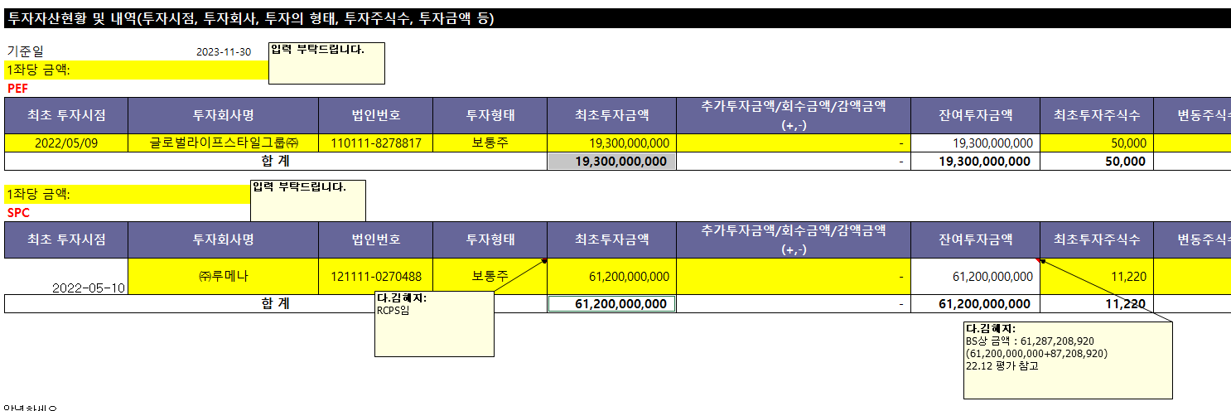
 |  | X | X | O | O | O | X | O | X | X | X | X | X | X | X | X | X | X | X | X | X | X | X | X | X | X | X | X | X | X | X | X | X | X | X | X | X | X | X | X | X | X | X | X | X | X | X | X | X | X
▣ 상대가치법을 이용한 추정주가 | 적용여부 | 적용배수 | 적용가격 | 유동성할인후
EV/EBITDA | X | - | 0 | 0
EV/SALES | X | 8.72 | 5,911,371 | 5,320,234
PER | X | - | 0 | 0
PBR | O | 1.87 | 405,467 | 364,920
PSR | O | 8.14 | 5,518,865 | 4,966,979

Taget Price | Multiple
추정주가(원) | 2,962,166
유동성 할인 | 10% |  | 전기 | 전전기
최종평가결과(원) | 2,665,949 |  | 0 | 0

유동성할인 판단기준 |  |  |  |  | 유동성 할인
1. 매출액 규모가 50억원 이하인 경우 또는 |  |  |  |  | 30%
2. 초기기업(설립 이후 5년 이내) 또는 벤처기업
1. 일반기업(비외감) |  |  |  |  | 20%
1. 외감기업이면서, 매출액 1,000억원 미만인 경우 |  |  |  |  | 10% |  | 회사명 | 엘리베이션제5호사모투자 | 글로벌라이프스타일그룹㈜
1. 매출액 규모가 1,000억원 이상 또는 |  |  |  |  | 5% |  | 구분 | SPC | PEF
2. 대기업 계열사 및 대기업에 주된 매출처를 둔 고객사기업 또는 |  |  |  |  |  |  | 취득일자 | 2022-05-10 | 2022-05-09
3. 분기보고서 제출대상법인 |  |  |  |  |  |  | 취득가격(총액) | 61,200,000,000 | 193,000,000,000
(협회등록법인, 주주수 500명 이상인 금감위 등록법인, 금융기관전체 등) |  |  |  |  |  |  | 취득수량 | 11,220 | 50,000
1. 코넥스 상장기업 또는 |  |  |  |  | 0% |  | 주당 취득가격 | 5,454,545
2. IPO 예정기업(가능성이 높은 경우) |  |  |  |  |  |  | 비고
* 비상장기업의 유동성할인은 해당기업의 사이즈나 해당기업이 속한 업종의 성격과는 무관하게 활성시장에서
거래될 수 없는 유동성위험을 고려하는 것이므로, 사이즈가 큰 회사라도 기본적으로 5% 이상의 할인은 적용

Track Record / 고객사 | 최종가 | 변동률 |  | 종목명 | 평가종류 | 기준일 | 주가 | 공모/사모 | 등급 | 시장 | 업종 | 배당금 | 전환가정여부 | 주식수
2024-05-31 | 2,665,949 | #DIV/0! |  | (주)루메나 | A07 | 2024-05-31 | 2,665,949 | 3 |  |  |  |  | O | 53,242

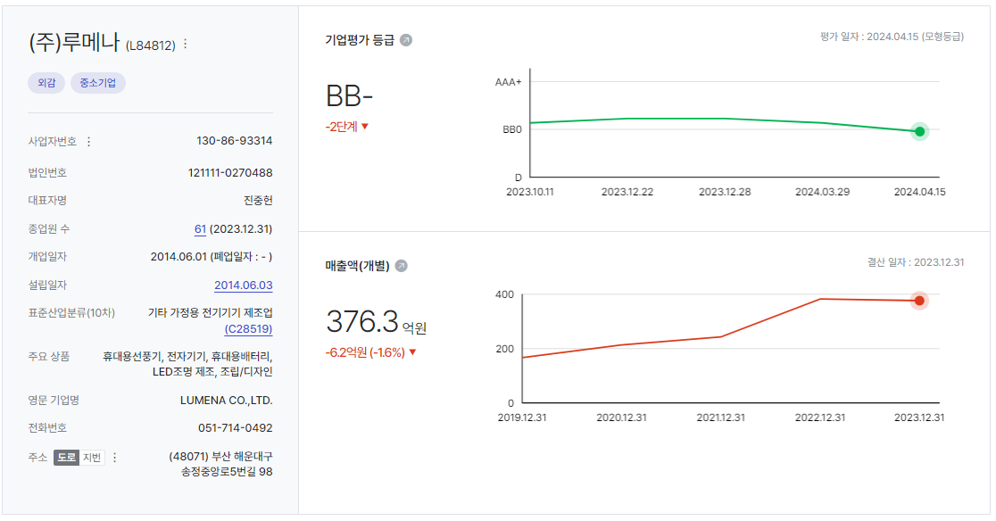

 |  |  | 체크박스
 |  | KSE | O
 |  | KSQ | X

